商品信息
COCO Living Space｜漱口杯刷牙杯子牙缸牙具
来源：COCO_Living_Space_Shopee全量审计_持续更新.xlsx｜工作表：高销量商品｜Excel第21行｜商品ID：18772849788

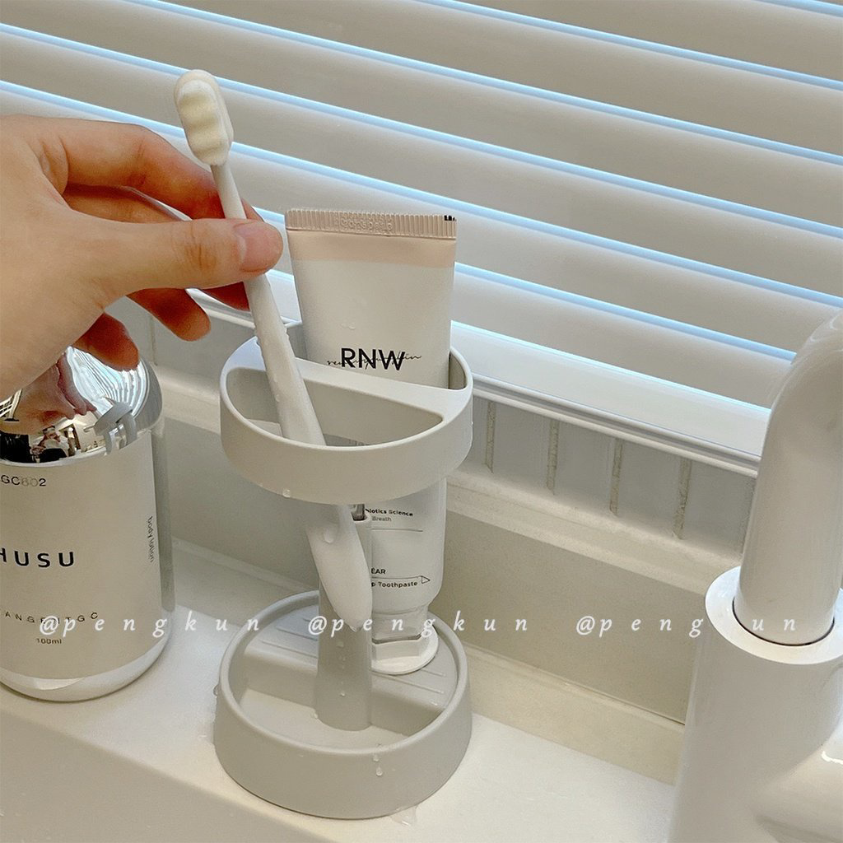
字段 | 内容 | 商品主图
序号 | 24
商品主图 | 见右侧嵌入主图
商品ID | 18772849788
商品中文名称 | 漱口杯刷牙杯子牙缸牙具
商品标题 | Electric Toothbrush Storage Rack, Toothbrush & Rinse Cup, Student & Children's Mouthwash Cup, Portable Storage Box Set, Toothbrush Cup
Shopee链接 | https://shopee.com.my/Electric-Toothbrush-Storage-Rack-Toothbrush-Rinse-Cup-Student-Children's-Mouthwash-Cup-Portable-Storage-Box-Set-Toothbrush-Cup-i.115498741.18772849788
近月销量显示 | 12 Sold/Month
近月销量下限 | 12
列表价格显示 | RM14.05
列表最低价(MYR) | 14.05
列表评分 | 4.9
累计总销量显示 | 4k+ Sold
累计总销量下限 | 4,000
是否精确 | FALSE
详情价格显示 | RM14.05
详情价(MYR) | 14.05
详情评分 | 4.9
评论覆盖 | 51
好评主题 | 51
差评/风险主题 | 51
图片来源URL | https://down-my.img.susercontent.com/file/sg-11134201-23020-wo4gyjz2xbnv73
1688链接 | https://detail.1688.com/offer/956198250683.html?share_token=W30t7kC5lqXVBaGgOikFE5ROJ1DQCN76QZ9s0+XbG4muJZfxzWl9Dg%3D%3D&__share_id=4a3523ca-1a16-402d-b0ba-95f926268de0&rpg-cnt=share.offerDetail&offerId=956198250683&__zhi_token=xZwdaHV30qpai&spm=a262eq.8992535%2F20260803.5103953.0&forcePC=1785749963266
颜色/规格 | 蓝色/粉色/白色
长宽高 | 35cm/6cm/6cm
重量(g) | 230
单个成本 | 2.80
单个运费 | 2.50
国内段总价 | 5.30
国际头程
总成本估算
利润估算
预计毛利率估算
3个成本
3个运费
国内段总价2
国际头程2
总成本估算2
利润估算2
预计毛利率估算2
5个成本
5个运费
国内段总价3
国际头程3
总成本估算3
利润估算3
预计毛利率估算3
8个成本
8个运费
国内段总价4
国际头程4
总成本估算4
利润估算4
预计毛利率估算4

